TOTAL
ORÇAMENTO 5.1
Oggi Comunicação e Eventos

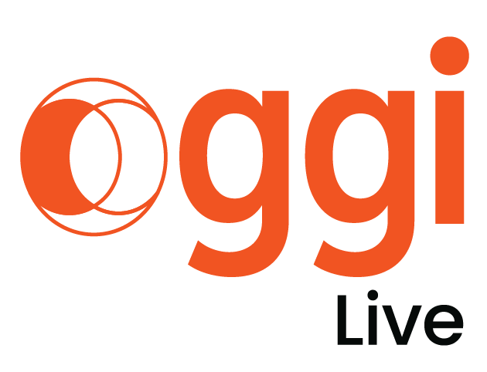
CÓDIGO DO JOB: LT_049
CLIENTE: LACTALIS
EVENTO: CONVENÇÃO DE VENDAS 2026
LOCAL: À DEFINIR
DATA: JANEIRO DE 2026
ATENDIMENTO: NILSON MIGUEL
PRODUTOR: GABI GOULART
NOME PLANILHA: :LT_050_CONVENÇÃO ATIVAÇÕES LDB 2026

CONVENÇÃO ITAMBÉ 2026
PRINCIPAL | R$ 38,501.45 | R$ 20,405.66 | R$ 18,095.79 | 47%
Batavo | R$ 41,823.26 | R$ 58,477.08 | -R$ 16,653.82 | -40%
Cozinha Show | R$ 10,438.97 | R$ 4,038.73 | R$ 6,400.24 | 61%
Parmalat Fit | R$ 18,990.93 | R$ 18,468.93 | R$ 522.00 | 3%
TOTAL PRINCIPAL + ATIVAÇÕES | R$ 109,754.61 | R$ 101,390.40 | R$ 8,364.20 | 8%

